Topology
EPB
HMI
EPS
BCM
MCU
VCU
ESC
IPC
IBC
BMS
OBC
DC/DC
APU
GPS
IMU
LiDAR
MiRDAR
UA
Camera
USB
Ethernet
COM
CAN
COM
COM
Diag
No. | Acronyms | Description | 释义
1 | VCU | Vehicle Control Unit
2 | APU | Auto-Pilot Unit
3 | EPS | Electric Power Steering
4 | EPB | Electrical Park Brake
5 | MCU | Moter Control Unit
6 | BCM | Body Controller Module
7 | HMI | Human Machine Interface
8 | BMS | Battery Management System
9 | OBC | On-Board Charger
10 | DC/DC | Direct Current/Direct Current
11 | IPC | Instrument Panel Cluster
12 | ESC | Electronic Stability Control
13 | IBC | Integrated Brake Control
14 | Camera | Camera
15 | LiDAR | Light Detection And Ranging
16 | MiRDAR | Millimeter-wave Radio Detection And Ranging
实线第一期，虚线第二期
17 | GPS | Global Positioning System
18 | IMU | Inertial Measurement Unit
19 | US | Ultrasonic Sensors
20 | Diag | Diagnose Interface
21 | SBW | Shift By Wire | 线控换挡

TxRxMatrix
Tx\Rx | APU | EPS | EPB | MCU | Diag |  |  |  |  |  |  |  |  |  |  |  | Tx\Rx | MessageList | APU | EPS | EPB | MCU | Diag
APU | / | R | R | R |  |  |  |  |  |  |  |  |  |  |  |  | APU(1) | 1、APU工作模式开关 | / | R | R | R | R
EPS | R | / |  |  |  |  |  |  |  |  |  |  |  |  |  |  |  | 2、APU自动驾驶工作状态 | / | R | R | R | R
EPB |  |  | / |  |  |  |  |  |  |  |  |  |  |  |  |  |  | 3、APU请求控制EPS指令 | / | R |  |  | R
MCU |  |  |  | / |  |  |  |  |  |  |  |  |  |  |  |  |  | 4、APU请求控制EPS指令有效性 | / | R |  |  | R
Diag |  |  |  |  | / |  |  |  |  |  |  |  |  |  |  |  |  | 5、控制EPS目标角度指令 | / | R |  |  | R
 |  |  |  |  |  | / |  |  |  |  |  |  |  |  |  |  |  | 6、APU请求控制MCU指令 | / |  |  | R | R
 |  |  |  |  |  |  | / |  |  |  |  |  |  |  |  |  |  | 7、APU请求控制MCU指令有效性 | / |  |  | R | R
 |  |  |  |  |  |  |  | / |  |  |  |  |  |  |  |  |  | 8、电机工作模式 | / |  |  | R | R
 |  |  |  |  |  |  |  |  | / |  |  |  |  |  |  |  |  | 9、电机控制模式 | / |  |  | R | R
 |  |  |  |  |  |  |  |  |  | / |  |  |  |  |  |  |  | 10、电机目标转速/转速限值 | / |  |  | R | R
 |  |  |  |  |  |  |  |  |  |  | / |  |  |  |  |  |  | 11、电机目标转矩/转矩限值 | / |  |  | R | R
 |  |  |  |  |  |  |  |  |  |  |  | / |  |  |  |  |  | 12、APU请求控制SBW挡位指令 | / |  |  | R | R
 |  |  |  |  |  |  |  |  |  |  |  |  | / |  |  |  |  | 13、APU请求控制SBW挡位指令有效性 | / |  |  | R | R
 |  |  |  |  |  |  |  |  |  |  |  |  |  | / |  |  |  | 14、控制SBW挡位指令 | / |  |  | R | R
 |  |  |  |  |  |  |  |  |  |  |  |  |  |  | / |  |  | 15、APU请求控制EPB指令 | / |  | R |  | R
 |  |  |  |  |  |  |  |  |  |  |  |  |  |  |  | / |  | 16、APU请求控制EPB指令有效性 | / |  | R |  | R
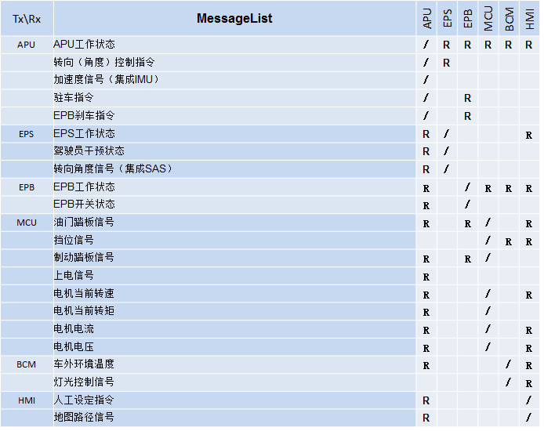
 |  |  |  |  |  |  |  |  |  |  |  |  |  |  |  |  |  | 17、EPB驻车指令 | / |  | R | R | R
 |  |  |  |  |  |  |  |  |  |  |  |  |  |  |  |  |  | 18、EPB刹车指令(暂代行车制动) | / |  | R | R | R
 |  |  |  |  |  |  |  |  |  |  |  |  |  |  |  |  |  | APU报文循环码 | / | R | R | R | R
 |  |  |  |  |  |  |  |  |  |  |  |  |  |  |  |  |  | APU报文校验和 | / | R | R | R | R
 |  |  |  |  |  |  |  |  |  |  |  |  |  |  |  |  | EPS(2) | 1、EPS工作状态 | R | / |  |  | R
 |  |  |  |  |  |  |  |  |  |  |  |  |  |  |  |  |  | 2、驾驶员干预状态 | R | / |  |  | R
 |  |  |  |  |  |  |  |  |  |  |  |  |  |  |  |  |  | 3、驾驶员干预有效性 | R | / |  |  | R
 |  |  |  |  |  |  |  |  |  |  |  |  |  |  |  |  |  | 4、转向盘力矩 | R | / |  |  | R
 |  |  |  |  |  |  |  |  |  |  |  |  |  |  |  |  |  | 5、转向盘SAS角度对中状态 | R | / |  |  | R
 |  |  |  |  |  |  |  |  |  |  |  |  |  |  |  |  |  | 6、转向盘SAS角度信号 | R | / |  |  | R
 |  |  |  |  |  |  |  |  |  |  |  |  |  |  |  |  |  | 7、转向盘SAS角度信号有效性 | R | / |  |  | R
 |  |  |  |  |  |  |  |  |  |  |  |  |  |  |  |  |  | 8、EPS报文循环码 | R | / |  |  | R
 |  |  |  |  |  |  |  |  |  |  |  |  |  |  |  |  |  | 9、EPS报文校验和 | R | / |  |  | R
 |  |  |  |  |  |  |  |  |  |  |  |  |  |  |  |  | EPB(3) | 1、EPB工作状态 | R |  | / | R | R
 |  |  |  |  |  |  |  |  |  |  |  |  |  |  |  |  |  | 2、EPB开关状态(包含驾驶员干涉) | R |  | / |  | R
 |  |  |  |  |  |  |  |  |  |  |  |  |  |  |  |  |  | 3、EPB开关状态有效性 | R |  | / |  | R
 |  |  |  |  |  |  |  |  |  |  |  |  |  |  |  |  |  | 4、EPB刹车灯点亮指令 | R |  | / | R | R
 |  |  |  |  |  |  |  |  |  |  |  |  |  |  |  |  |  | 5、驻车灯状态 | R |  | / |  | R
 |  |  |  |  |  |  |  |  |  |  |  |  |  |  |  |  |  | 6、故障代码 | R |  | / |  | R
 |  |  |  |  |  |  |  |  |  |  |  |  |  |  |  |  |  | 7、EPB报文循环码 | R |  | / |  | R
 |  |  |  |  |  |  |  |  |  |  |  |  |  |  |  |  |  | 8、EPB报文校验和 | R |  | / |  | R
 |  |  |  |  |  |  |  |  |  |  |  |  |  |  |  |  | MCU(4) | 1、MCU电机工作状态 | R | R | R | / | R
 |  |  |  |  |  |  |  |  |  |  |  |  |  |  |  |  |  | 2、驾驶员干预状态 | R |  |  | / | R
 |  |  |  |  |  |  |  |  |  |  |  |  |  |  |  |  |  | 3、驾驶员干预有效性 | R |  |  | / | R
 |  |  |  |  |  |  |  |  |  |  |  |  |  |  |  |  |  | 4、油门踏板信号 | R |  | R | / | R
 |  |  |  |  |  |  |  |  |  |  |  |  |  |  |  |  |  | 油门踏板信号有效性 | R |  | R | / | R
 |  |  |  |  |  |  |  |  |  |  |  |  |  |  |  |  |  | 挡位信号 | R |  | R | / | R
 |  |  |  |  |  |  |  |  |  |  |  |  |  |  |  |  |  | 挡位信号有效性 | R |  | R | / | R
 |  |  |  |  |  |  |  |  |  |  |  |  |  |  |  |  |  | 制动踏板信号 | R |  | R | / | R
 |  |  |  |  |  |  |  |  |  |  |  |  |  |  |  |  |  | 制动踏板信号有效性 | R |  | R | / | R
 |  |  |  |  |  |  |  |  |  |  |  |  |  |  |  |  |  | 上电信号 | R |  | R | / | R
 |  |  |  |  |  |  |  |  |  |  |  |  |  |  |  |  |  | 电机当前转速 | R | R | R | / | R
 |  |  |  |  |  |  |  |  |  |  |  |  |  |  |  |  |  | 电机当前转矩 | R |  | R | / | R
 |  |  |  |  |  |  |  |  |  |  |  |  |  |  |  |  |  | 电机电流 | R |  |  | / | R
 |  |  |  |  |  |  |  |  |  |  |  |  |  |  |  |  |  | 电机电压 | R |  |  | / | R
 |  |  |  |  |  |  |  |  |  |  |  |  |  |  |  |  |  | 电机本体温度 | R |  |  | / | R
 |  |  |  |  |  |  |  |  |  |  |  |  |  |  |  |  |  | 电机控制器温度 | R |  |  | / | R
 |  |  |  |  |  |  |  |  |  |  |  |  |  |  |  |  |  | 控制器故障等级 | R |  |  | / | R
 |  |  |  |  |  |  |  |  |  |  |  |  |  |  |  |  |  | 故障代码 | R |  |  | / | R
 |  |  |  |  |  |  |  |  |  |  |  |  |  |  |  |  |  | MCU报文循环码 | R |  |  | / | R
 |  |  |  |  |  |  |  |  |  |  |  |  |  |  |  |  |  | MCU报文校验和 | R |  |  | / | R
 |  |  |  |  |  |  |  |  |  |  |  |  |  |  |  |  | Diag | ALL | R | R | R | R | /

Bus load&& ID allocate
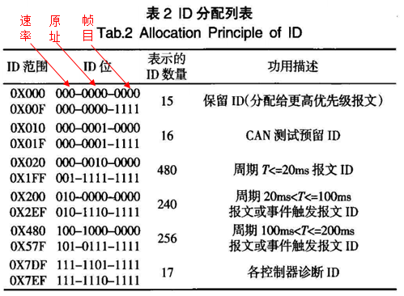
 |  |  |  |  | 设计数据填入 |  | 计算得出
Transmission speed = 500K bits/sec
Msg Name | ID | Transmitter | Period (ms) | Length | Description | Bit rate per second | Bus load Percentage
APU_111 | 0x111 | APU | 10 | 5 |  | 8700 | 1.740%
APU_112 | 0x112 | APU | 10 | 8 |  | 11100 | 2.220%
EPS_121 | 0x121 | EPS | 10 | 6 |  | 9500 | 1.900%
EPB_131 | 0x131 | EPB | 10 | 3 |  | 7100 | 1.420%
MCU_141 | 0x141 | MCU | 10 | 8 |  | 11100 | 2.220%
MCU_241 | 0x241 | MCU | 50 | 8 |  | 2220 | 0.444%
MCU_142 | 0x142 | MCU | 20 | 8 |  | 5550 | 1.110%

 |  |  |  |  |  |  |  | 11.054%

 |  |  |  |  | Total bit/sec | 55,270

 |  |  |  |  | Total Bus load Percentage | 11.05%

 |  |  |  |  | Total bit/sec | 55,270

 |  |  |  |  | Total Bus load Percentage | 11.05%

